3.シーケンス
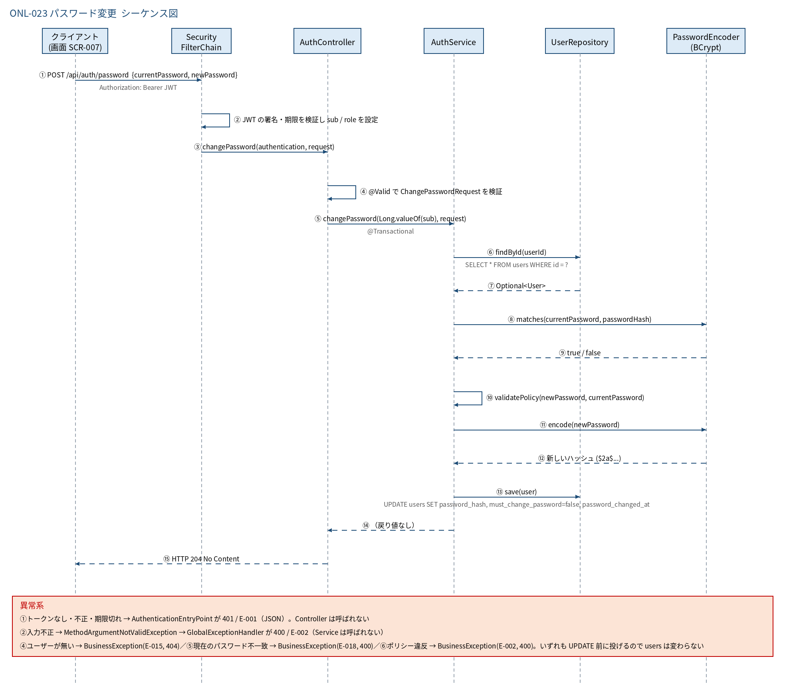
3.1 シーケンス図

5.処理フロー
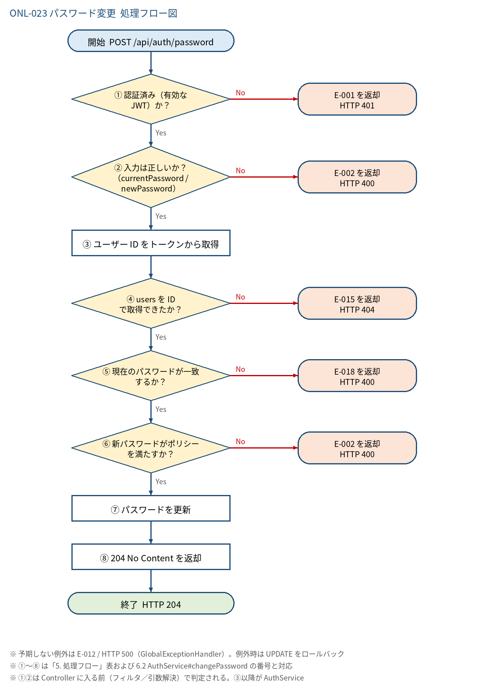
5.1 処理手順
No. | 処理 | 詳細 | 種別・分岐
① | 認証済み（有効な JWT）か？ | SecurityFilterChain の anyRequest().authenticated() とリソースサーバ（JWT 署名・期限の検証）。sub = users.id、role を Authentication に設定 | 判定（No → E-001 を返却 HTTP 401）
② | 入力は正しいか？（currentPassword / newPassword） | Bean Validation（@Valid）で「4. 入出力」の制約を検証（必須・newPassword 最大72文字） | 判定（No → E-002 を返却 HTTP 400）
③ | ユーザー ID をトークンから取得 | Long.valueOf(authentication.getName())。リクエストでユーザーを指定させない（本人のみ） | 処理
④ | users を ID で取得できたか？ | UserRepository#findById(userId)。SELECT * FROM users WHERE id = ? | 判定（No → E-015 を返却 HTTP 404）
⑤ | 現在のパスワードが一致するか？ | PasswordEncoder#matches(currentPassword, passwordHash)。ポリシー検査より先に判定する。失敗してもロック用の失敗回数は加算しない | 判定（No → E-018 を返却 HTTP 400）
⑥ | 新パスワードがポリシーを満たすか？ | AuthService.validatePolicy(newPassword, currentPassword)。①12文字以上 ②英字と数字を両方含む ③現在のパスワードと異なる、の順に判定し、最初の違反のメッセージを返す | 判定（No → E-002 を返却 HTTP 400）
⑦ | パスワードを更新 | passwordHash = encode(newPassword)（BCrypt）／mustChangePassword = false／passwordChangedAt = 現在日時（JST）。UserRepository#save（UPDATE users） | 処理
⑧ | 204 No Content を返却 | ResponseEntity.noContent().build()。本文なし | 処理

5.2 処理フロー図

